Hoja 1
T2 | Etiquetas o nombre de la actividad | Comic helvetic- Medium
 | Indicación de la actividad | Comic helvetic-Heavy
 | Cuerpo de texto | Comic helvetic . Mediums
 | Cuerpo de texto largos | Comic Helvetic Light

T3 | Etiquetas o nombre de la actividad | Comic helvetic - light
 | Indicación de la actividad | Comic helvetic- heavy
 | Cuerpo de texto | Comic helvetic- medium
 | Cuerpo de texto largo | Comic helvetic - light

T4 | etiquetas o nombres de la actividad: | Comic Helvetic- Light
 | indicación de la actividad: | Comic Helvetic - Heavy
 | cuerpos de texto: | Comic Helvetic- Medium
 | cuerpo de texto largo: | Comic Helvetic-Light

T5 | Etiquetas o nombre de la actividad: | Comic Helvetic - Light
 | Indicación de la Actividad: | Comic Helvetic - Heavy
 | Cuerpo de texto: | Comic Helvetic - Medium
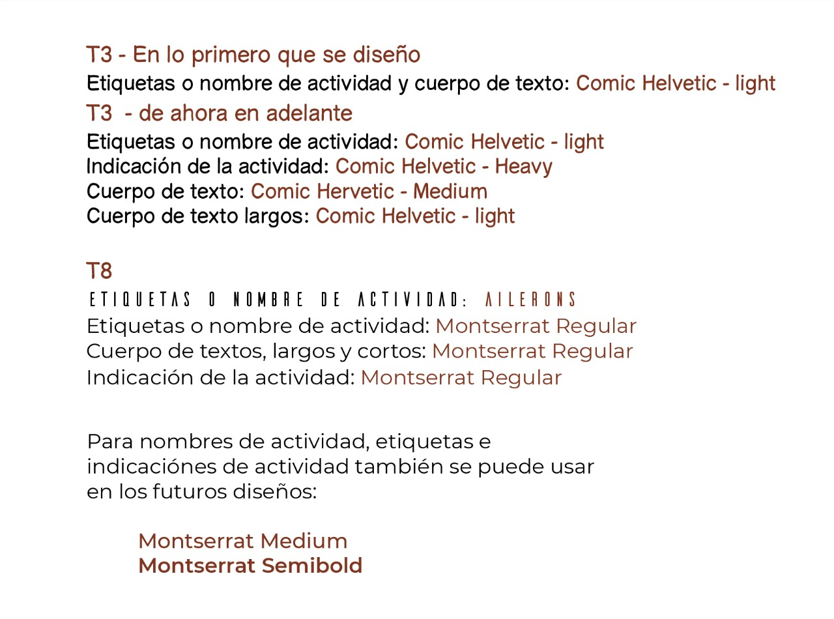
 | Cuerpo de texto Largos: | Comic Helvetic - Light

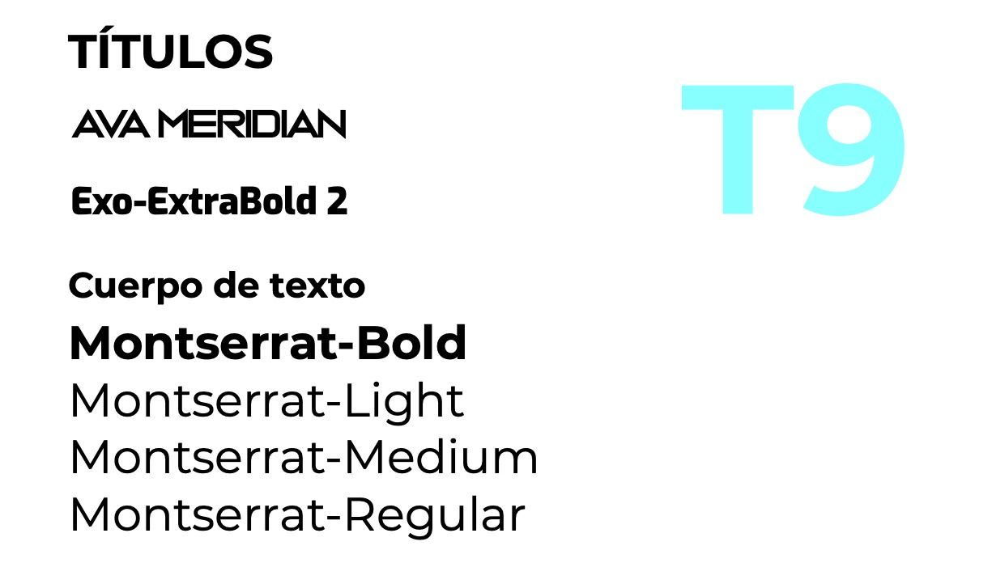
T8 | Etiqueta o nombre de la actividad | Montserrat Regular
 | Indicación de la actividad | Montesarrat Regual
 | Cuerpo de textos , largos y cortos | Montserrat Regular

T9 | Titulos | Ava Meridin
 | Cuerpo de texto | Motserrat

